Sheet1
Diffusione vapore parete a tre strati |  |  |  | Diagramma di Glaser
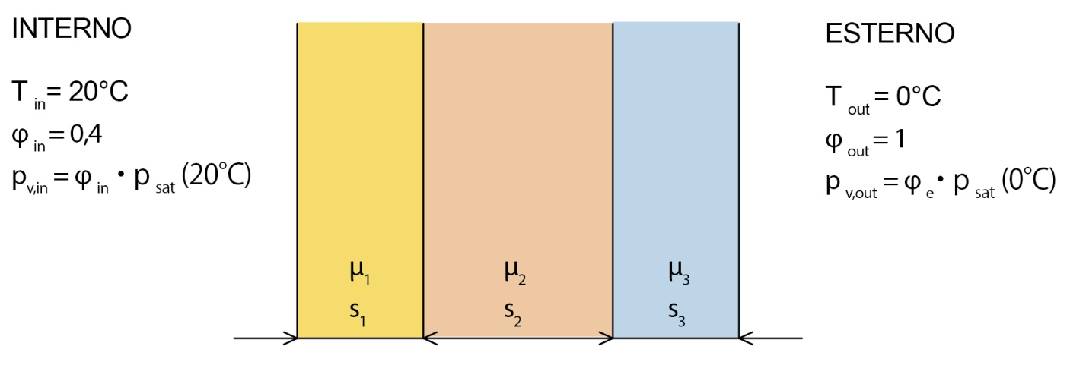

S = | 10 | m2
s_1 | 0.05 | m | lamda1 | 1.2 | W/mK | mu1 | 5 | Dv_1 | 3.7222222222E-11 | kg/msPa
s_2 | 0.1 | m | lamda2 | 0.05 | W/mK | mu2 | 10 | Dv_2 | 1.8611111111E-11 | kg/msPa
s_3 | 0.05 | m | lamda3 | 1.5 | W/mK | mu3 | 20 | Dv_3 | 9.3055555556E-12 | kg/msPa

mu = Dv,aria/Dv,materiale |  |  | Dv,aria = | 6.70E-07 | kg/mhPa
 |  |  | Dv,aria = | 1.86E-10 | kg/msPa
 |  |  |  |  |  |  |  |  |  | Dalle Tabelle
Rt_1 =1/hi |  | 0.125 | (K/W)*m2 |  | qpunto = DeltaT/Rtot = |  |  | 8.8888888889 | W/m2 | psat,dentro | 2334 | Pa | Dovrebbe essere minore di psat
RT_2=s_1/lamda1 |  | 0.041666666667 | (K/W)*m2 |  | Tpi = Ti - qpunto*Rt_1 = |  |  | 18.888888889 | ºC | psat_i = | 2171 | Pa | pv,in = | 933
Rt_3=s_2/lamda2 |  | 2 | (K/W)*m2 |  | Ta = Tpi-qpunto*Rt_2 = |  |  | 18.518518519 | ºC | psat_a = | 2131 | Pa | pv,A = | 883.66666667
Rt_4=s3/lamda3 |  | 0.033333333333 | (K/W)*m2 |  | Tb = Ta-qpunto*Rt_3 = |  |  | 0.74074074074 | ºC | psat_b = | 643 | Pa | pv,B = | 643
Rt_5=1/he |  | 0.05 | (K/W)*m2 |  | Tpe=Tb-qpunto*Rt_4 = |  |  | 0.44444444444 | ºC | psat_e = | 629 | Pa | pv, out = | 489
Rtot = |  | 2.25 | (K/W)*m2 |  | Te = Tpe-qpunto*rt_5 = |  |  | -4.0523140399E-15 | ºC | Psat,out = | 611 | Pa
Glaser - pressione del vapore
Rd_1 = s_1/Dv_1 = |  | 1343283582.1 | (Pa*s/kg)*m2
Rd_2 = s_2/Dv_2 = |  | 5373134328.4 | (Pa*s/kg)*m2
Rd_3 = s_3/Dv_3 = |  | 5373134328.4 | (Pa*s/kg)*m2

Taroccamento degli spessori
Rd_1 = s_1*mu_1/Dv_aria = |  |  | 1343283582.1 | (Pa*s/kg)*m2 |  | pv,in = | 933 | Pa
Rd_2 = s_2*mu_2/Dv_aria = |  |  | 5373134328.4 | (Pa*s/kg)*m2 |  | pv,A = pb,in - jpiunto*Rd_1 = |  |  | 883.66666667
Rd_3= s_3*mu_3/Dv_aria = |  |  | 5373134328.4 | (Pa*s/kg)*m2 |  | pv,B = Pv,A - jpunto*Rd_2 = |  |  | 686.33333333
 |  | Rdtot = | 12089552239 | (Pa*s/kg)*m2 |  | pv, out = | 489 | Pa
jpunto = Deltap/Rdtot = |  |  | 3.6725925926E-08 | kg/(sm2)

Calcolo portata entrante ed uscente

jpunto_1 = (pv,in-psat_B)/(Rd_1+Rd_2) = |  |  |  | 4.3177777778E-08 | kg/(sm2)
jpunto_2 = (psat_B-pv,out)/Rd_3 = |  |  |  | 2.8661111111E-08 | kg/(sm2)
jpunto_condensato = jpunto_1-jpunto_2 = |  |  |  | 1.4516666667E-08 | kg/(sm2)
Jpunto_condensato_1g,Stot = |  |  |  | 0.0125424 | kg/day

